C III 3 hj 1301 H

Statistisches Amt
für Hamburg und Schleswig-Holstein

 | STATISTISCHE BERICHTE
 | Kennziffer: C III 3 - hj 1/13 HH

Rinderbestände und Rinderhaltungen in Hamburg
3. Mai 2013
Auswertung aus dem Herkunftssicherungs- und Informationssystem Tier (HIT)

 | Herausgegeben am: 30. September 2013

Grafik 1 (S.10)
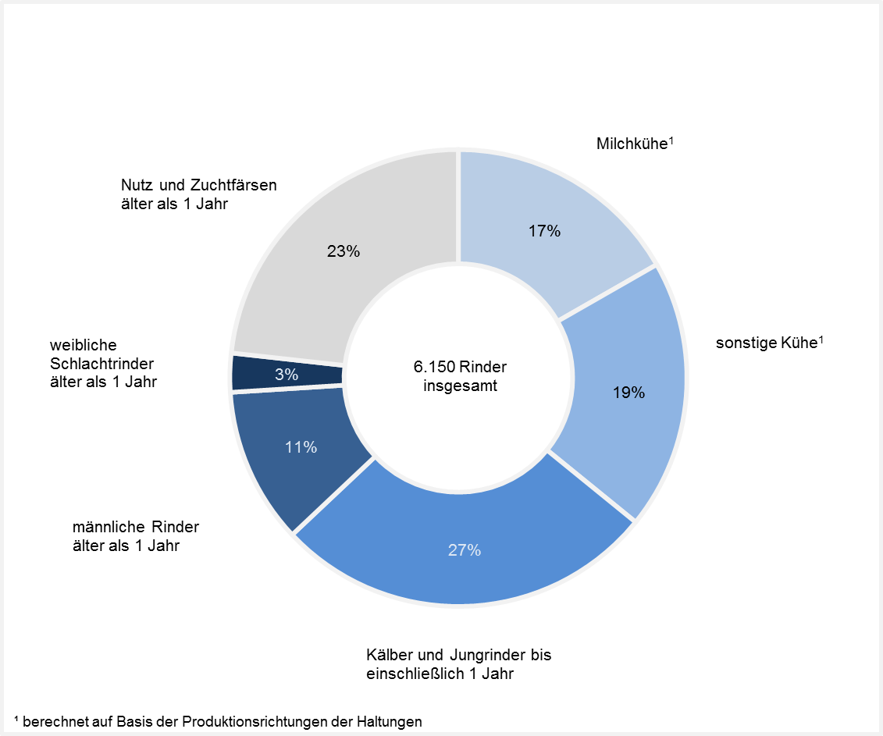
Rinderbestand in Hamburg am 3. Mai 2013 nach Kategorien – in Prozent –

Grafik 2 (S.11)
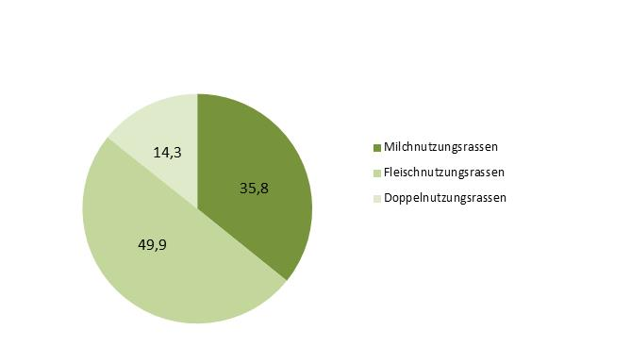
Rinderbestand in Hamburg am 3. Mai 2013 nach Nutzungsrichtung der Rinder – in Prozent –

